Plan1
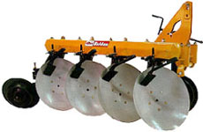
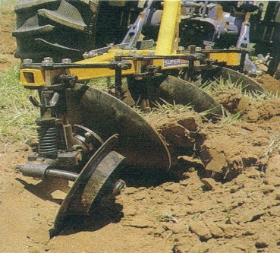
Cálculo da potência de tração demandada por arados de discos

Prof. Cristiano Marcio - www.do.ufgd.edu.br/cristianosouza

Dados de entrada |  |  | Resultados
Profundidade de aração (cm) = | 28 | V (km/h) | Resistência do solo ao corte (N/cm²) | Força na barra de tração (N) | Potência na barra (kW) | Potência na barra (cv)
Largura de corte do arado (m) = | 1 | 0 | 5.20 | 14560.0 | 0.0 | 0.0
 |  | 3 | 5.49 | 15366.4 | 12.8 | 17.4
 |  | 4 | 5.71 | 15993.6 | 17.8 | 24.2
 |  | 5 | 6.00 | 16800.0 | 23.3 | 31.7
 |  | 5.5 | 6.17 | 17270.4 | 26.4 | 35.9
 |  | 6 | 6.35 | 17785.6 | 29.6 | 40.3
 |  | 7 | 6.77 | 18950.4 | 36.8 | 50.1
Potência na barra

